🍙🍙
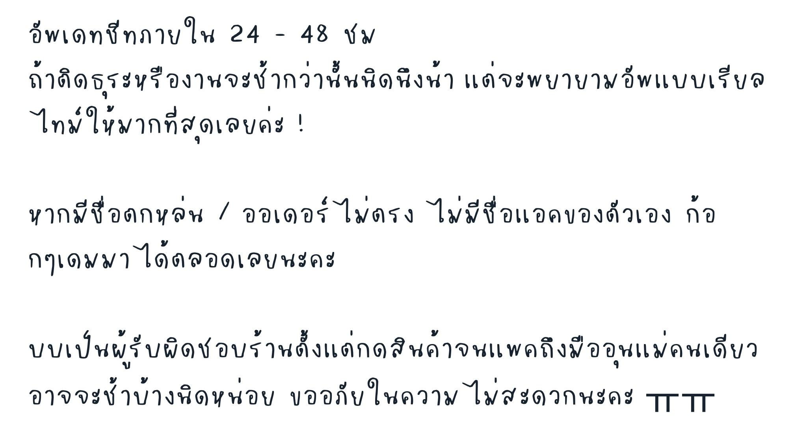

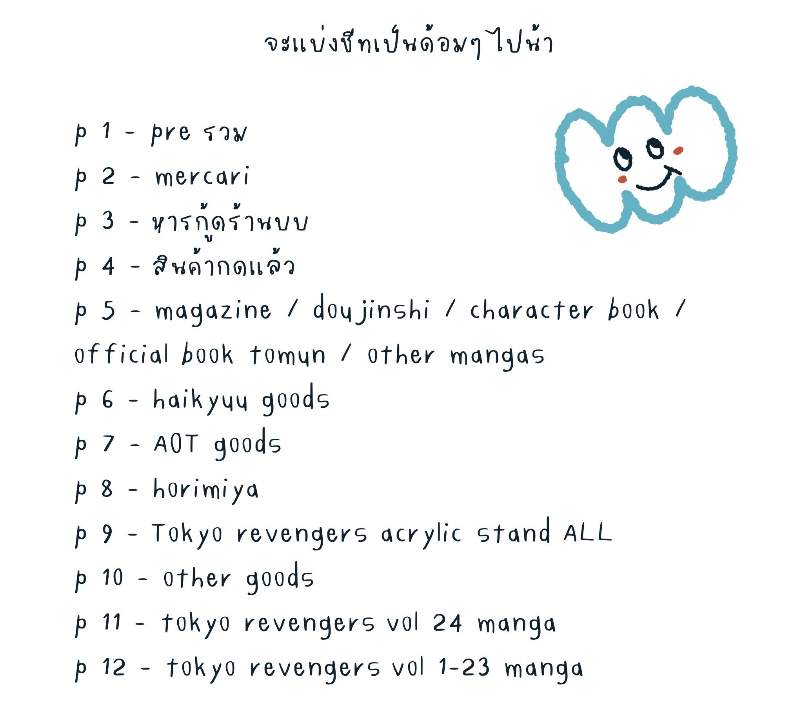

รอกด | ถึงบ้านญี่ปุ่น
กดแล้ว | ส่งกลับไทย
 | ถึงบ้านไทย
 | แพคของก๊อกแก๊ก
 | ส่งน้องแน้ว

